joondiagramm
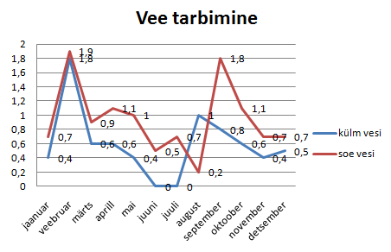
 | külm vesi | soe vesi | Kokku iga kuu ees
jaanuar | 0.4 | 0.7 | 1.10
veebruar | 1.8 | 1.9 | 3.70
märts | 0.6 | 0.9 | 1.50
aprill | 0.6 | 1.1 | 1.70
mai | 0.4 | 1.0 | 1.40
juuni | 0.0 | 0.5 | 0.50
juuli | 0.0 | 0.7 | 0.70
august | 1.0 | 0.2 | 1.20
september | 0.8 | 1.8 | 2.60
oktoober | 0.6 | 1.1 | 1.70
november | 0.4 | 0.7 | 1.10
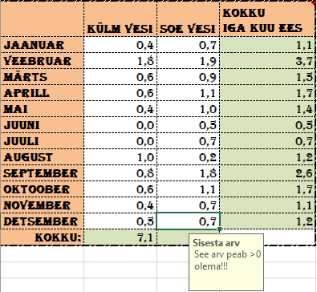
detsember | 0.5 | 0.7 | 1.20
Kokku: | 7.10 | 11.30

Vee tarbimine

tulpdiagramm
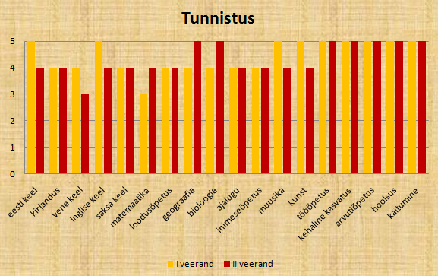
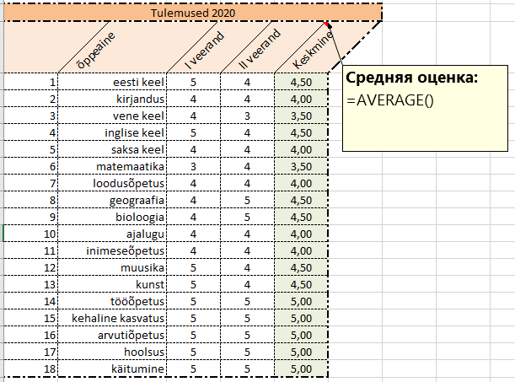
Tulemused 2020
 | õppeaine | I veerand | II veerand | Keskmine
1 | eesti keel | 5 | 4 | 4.50
2 | kirjandus | 4 | 4 | 4.00
3 | vene keel | 4 | 3 | 3.50
4 | inglise keel | 5 | 4 | 4.50
5 | saksa keel | 4 | 4 | 4.00
6 | matemaatika | 3 | 4 | 3.50
7 | loodusõpetus | 4 | 4 | 4.00
8 | geograafia | 4 | 5 | 4.50
9 | bioloogia | 4 | 5 | 4.50
10 | ajalugu | 4 | 4 | 4.00
11 | inimeseõpetus | 4 | 4 | 4.00
12 | muusika | 5 | 4 | 4.50
13 | kunst | 5 | 4 | 4.50
14 | tööõpetus | 5 | 5 | 5.00
15 | kehaline kasvatus | 5 | 5 | 5.00
16 | arvutiõpetus | 5 | 5 | 5.00
17 | hoolsus | 5 | 5 | 5.00
18 | käitumine | 5 | 5 | 5.00

Tunnistus

sektordiagramm
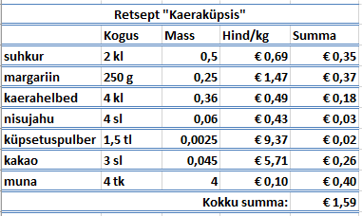
Retsept "Kaeraküpsis"
 | Kogus | Mass | Hind/kg | Summa
suhkur | 2kl | 0.5 | 0.69 € | 0.35 €
margariin | 250 g | 0.25 | 1.47 € | 0.37 €
kaerahelbed | 4 kl | 0.36 | 0.49 € | 0.18 €
nisujahu | 4 sl | 0.06 | 0.43 € | 0.03 €
küpsetuspulber | 1,5 tl | 0.0025 | 9.37 € | 0.02 €
kakao | 3 sl | 0.045 | 5.71 € | 0.26 €
muna | 4 tk | 4 | 0.10 € | 0.40 €
Kokku summa: |  |  |  | 1.59 €

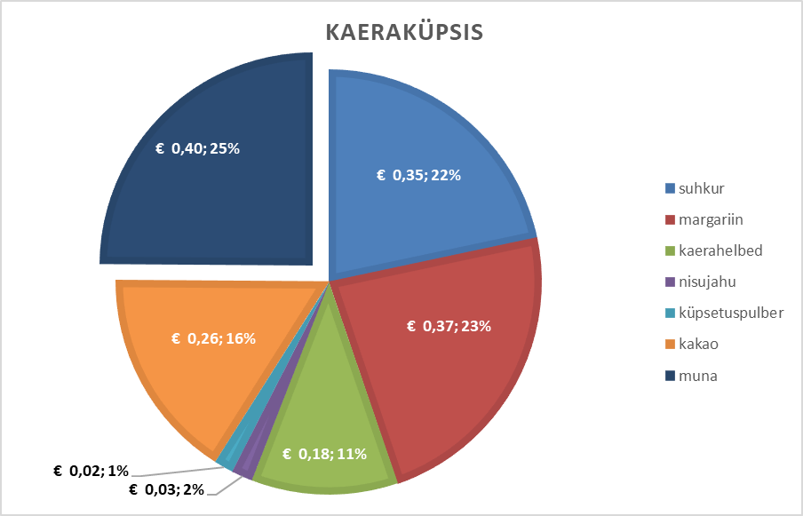

Kaeraküpsis

hinnad_Iseseisvalt
Задание
1- Оформи таблицу как на образце.
2- Ячейки, залитые жестым цветом, заполняются произвольными значениями.
3- Оранжевам цветом залитые ячейки содержат формулы.
Toiduainete hinnad erinevates poodides
 | pood 1 | pood 2 | pood 3 | pood 4 | min | max | keskmine
piim | € 0.70 | € 0.75 | € 0.68 | € 0.90 | € 0.68 | € 0.90 | € 0.76
leib | € 0.65 | € 0.67 | € 0.58 | € 0.72 | € 0.58 | € 0.72 | € 0.66
sai | € 0.55 | € 0.39 | € 0.44 | € 0.37 | € 0.37 | € 0.55 | € 0.44
summa | € 1.90 | € 1.81 | € 1.70 | € 1.99 | € 1.63 | € 2.17 | € 1.85

tulpdiagramm 3in1_Iseseisvalt
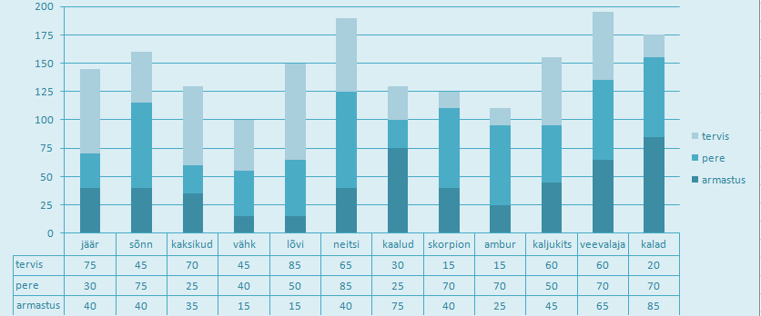
Задание
1- Добавь в виде комментариев перевод слов в столбике A2:A13
2- Придумай свое оформление таблицы.
3- Для диапазона ячеек B2:D13 оформи ограничение на ввод.
Допустимые значения от 0 до 100.
Заполни таблицу значениями(чтобы получить диаграмму такую, как на образце, можно заполнить значениями как на картинке справа->
4- Примени подходящую формулу из "Автосумм".
5- Оформи диаграмму как на образце и перемести ее на отдельный лист, который назови "Chart".
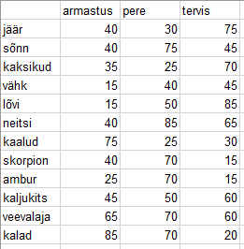
 | armastus | pere | tervis
jäär | 40 | 30 | 75
sõnn | 40 | 75 | 45
kaksikud | 35 | 25 | 70
vähk | 15 | 40 | 45
lõvi | 15 | 50 | 85
neitsi | 40 | 85 | 65
kaalud | 75 | 25 | 30
skorpion | 40 | 70 | 15
ambur | 25 | 70 | 15
kaljukits | 45 | 50 | 60
veevalaja | 65 | 70 | 60
kalad | 85 | 70 | 20
Kokku: | 520 | 660 | 585

Chart
 | armastus | pere | tervis
jäär | 40 | 30 | 75
sõnn | 40 | 75 | 45
kaksikud | 35 | 25 | 70
vähk | 15 | 40 | 45
lõvi | 15 | 50 | 85
neitsi | 40 | 85 | 65
kaalud | 75 | 25 | 30
skorpion | 40 | 70 | 15
ambur | 25 | 70 | 15
kaljukits | 45 | 50 | 60
veevalaja | 65 | 70 | 60
kalad | 85 | 70 | 20

